BLOQUEADO
50490760
10330

956215

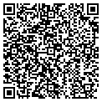 2022-05-26

